Kalender 2024
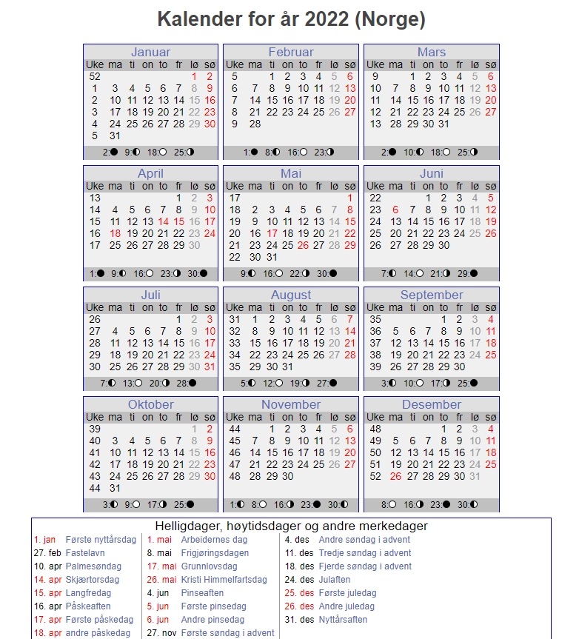
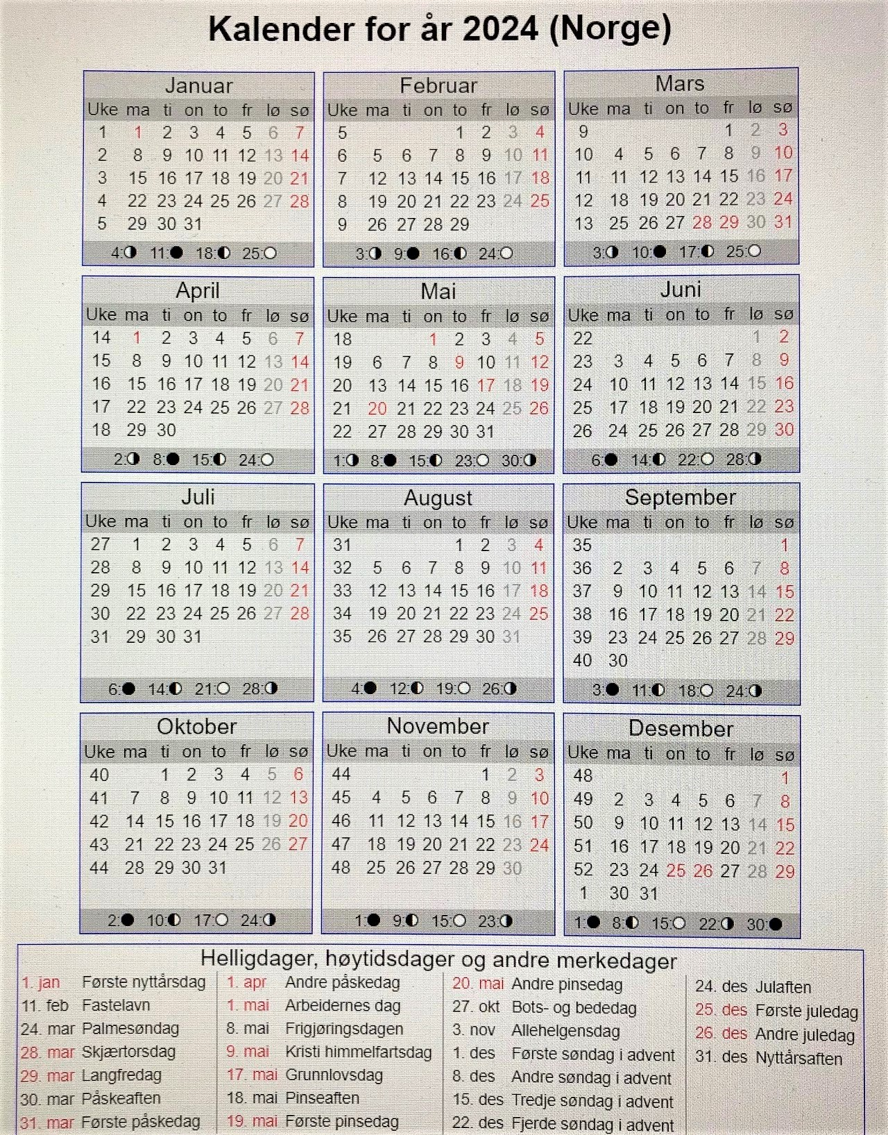
Uke | Dato | Planperiode | Kjøres som | Beskrivelse | Spesial | periode | Dag | antall | Sum planperiode |  | Planperioder | Beskrivelse
1 | 01/01/2024 | Normalplan | søndag | 1.nyttårsdag |  | Normalplan | mandag | 43 |  |  | Normalplan | Normalplan
1 | 02/01/2024 | Normalplan | tirsdag |  |  | Normalplan | tirsdag | 45 |  |  | Ferieplan | Ferieplan
1 | 03/01/2024 | Normalplan | onsdag |  |  | Normalplan | onsdag | 44
1 | 04/01/2024 | Normalplan | torsdag |  |  | Normalplan | torsdag | 44
1 | 05/01/2024 | Normalplan | fredag |  |  | Normalplan | fredag | 44 | 220
1 | 06/01/2024 | Normalplan | lørdag |  |  | Normalplan | lørdag | 55 | 55
1 | 07/01/2024 | Normalplan | søndag |  |  | Normalplan | søndag | 61 | 61
2 | 08/01/2024 | Normalplan | mandag |  |  |  |  | 336
2 | 09/01/2024 | Normalplan | tirsdag |  |  | Ferieplan | mandag | 7
2 | 10/01/2024 | Normalplan | onsdag |  |  | Ferieplan | tirsdag | 6
2 | 11/01/2024 | Normalplan | torsdag |  |  | Ferieplan | onsdag | 6
2 | 12/01/2024 | Normalplan | fredag |  |  | Ferieplan | torsdag | 5
2 | 13/01/2024 | Normalplan | lørdag |  |  | Ferieplan | fredag | 6
2 | 14/01/2024 | Normalplan | søndag |  |  | Ferieplan | lørdag | 0
3 | 15/01/2024 | Normalplan | mandag |  |  | Ferieplan | søndag | 0
3 | 16/01/2024 | Normalplan | tirsdag |  |  |  |  | 30 | 30
3 | 17/01/2024 | Normalplan | onsdag |  |  |  | mandag | 0
3 | 18/01/2024 | Normalplan | torsdag |  |  |  | tirsdag | 0
3 | 19/01/2024 | Normalplan | fredag |  |  |  | onsdag | 0
3 | 20/01/2024 | Normalplan | lørdag |  |  |  | torsdag | 0
3 | 21/01/2024 | Normalplan | søndag |  |  |  | fredag | 0
4 | 22/01/2024 | Normalplan | mandag |  |  |  | lørdag | 0
4 | 23/01/2024 | Normalplan | tirsdag |  |  |  | søndag | 0
4 | 24/01/2024 | Normalplan | onsdag |  |  |  |  | 0 | 0
4 | 25/01/2024 | Normalplan | torsdag |  |  |  | mandag | 0
4 | 26/01/2024 | Normalplan | fredag |  |  |  | tirsdag | 0
4 | 27/01/2024 | Normalplan | lørdag |  |  |  | onsdag | 0
4 | 28/01/2024 | Normalplan | søndag |  |  |  | torsdag | 0
5 | 29/01/2024 | Normalplan | mandag |  |  |  | fredag | 0
5 | 30/01/2024 | Normalplan | tirsdag |  |  |  | lørdag | 0
5 | 31/01/2024 | Normalplan | onsdag |  |  |  | søndag | 0
5 | 01/02/2024 | Normalplan | torsdag |  |  |  |  | 0 | 0
5 | 02/02/2024 | Normalplan | fredag |  |  |  |  |  | 366 | sum 2024
5 | 03/02/2024 | Normalplan | lørdag
5 | 04/02/2024 | Normalplan | søndag
6 | 05/02/2024 | Normalplan | mandag
6 | 06/02/2024 | Normalplan | tirsdag
6 | 07/02/2024 | Normalplan | onsdag
6 | 08/02/2024 | Normalplan | torsdag
6 | 09/02/2024 | Normalplan | fredag
6 | 10/02/2024 | Normalplan | lørdag
6 | 11/02/2024 | Normalplan | søndag
7 | 12/02/2024 | Normalplan | mandag
7 | 13/02/2024 | Normalplan | tirsdag
7 | 14/02/2024 | Normalplan | onsdag
7 | 15/02/2024 | Normalplan | torsdag
7 | 16/02/2024 | Normalplan | fredag
7 | 17/02/2024 | Normalplan | lørdag
7 | 18/02/2024 | Normalplan | søndag
8 | 19/02/2024 | Normalplan | mandag | Vinterferie
8 | 20/02/2024 | Normalplan | tirsdag | Vinterferie
8 | 21/02/2024 | Normalplan | onsdag | Vinterferie
8 | 22/02/2024 | Normalplan | torsdag | Vinterferie
8 | 23/02/2024 | Normalplan | fredag | Vinterferie
8 | 24/02/2024 | Normalplan | lørdag
8 | 25/02/2024 | Normalplan | søndag
9 | 26/02/2024 | Normalplan | mandag
9 | 27/02/2024 | Normalplan | tirsdag
9 | 28/02/2024 | Normalplan | onsdag
9 | 29/02/2024 | Normalplan | torsdag
9 | 01/03/2024 | Normalplan | fredag
9 | 02/03/2024 | Normalplan | lørdag
9 | 03/03/2024 | Normalplan | søndag
10 | 04/03/2024 | Normalplan | mandag
10 | 05/03/2024 | Normalplan | tirsdag
10 | 06/03/2024 | Normalplan | onsdag
10 | 07/03/2024 | Normalplan | torsdag
10 | 08/03/2024 | Normalplan | fredag
10 | 09/03/2024 | Normalplan | lørdag
10 | 10/03/2024 | Normalplan | søndag
11 | 11/03/2024 | Normalplan | mandag
11 | 12/03/2024 | Normalplan | tirsdag
11 | 13/03/2024 | Normalplan | onsdag
11 | 14/03/2024 | Normalplan | torsdag
11 | 15/03/2024 | Normalplan | fredag
11 | 16/03/2024 | Normalplan | lørdag
11 | 17/03/2024 | Normalplan | søndag
12 | 18/03/2024 | Normalplan | mandag
12 | 19/03/2024 | Normalplan | tirsdag
12 | 20/03/2024 | Normalplan | onsdag
12 | 21/03/2024 | Normalplan | torsdag
12 | 22/03/2024 | Normalplan | fredag
12 | 23/03/2024 | Normalplan | lørdag
12 | 24/03/2024 | Normalplan | søndag
13 | 25/03/2024 | Ferieplan | mandag | Påskehverdager
13 | 26/03/2024 | Ferieplan | tirsdag | Påskehverdager
13 | 27/03/2024 | Ferieplan | onsdag | Påskehverdager
13 | 28/03/2024 | Normalplan | søndag | Skjærtorsdag
13 | 29/03/2024 | Normalplan | søndag | Langfredag
13 | 30/03/2024 | Normalplan | lørdag | Påskeaften
13 | 31/03/2024 | Normalplan | søndag | 1.påskedag
14 | 01/04/2024 | Normalplan | søndag | 2.påskedag
14 | 02/04/2024 | Normalplan | tirsdag
14 | 03/04/2024 | Normalplan | onsdag
14 | 04/04/2024 | Normalplan | torsdag
14 | 05/04/2024 | Normalplan | fredag
14 | 06/04/2024 | Normalplan | lørdag
14 | 07/04/2024 | Normalplan | søndag
15 | 08/04/2024 | Normalplan | mandag
15 | 09/04/2024 | Normalplan | tirsdag
15 | 10/04/2024 | Normalplan | onsdag
15 | 11/04/2024 | Normalplan | torsdag
15 | 12/04/2024 | Normalplan | fredag
15 | 13/04/2024 | Normalplan | lørdag
15 | 14/04/2024 | Normalplan | søndag
16 | 15/04/2024 | Normalplan | mandag
16 | 16/04/2024 | Normalplan | tirsdag
16 | 17/04/2024 | Normalplan | onsdag
16 | 18/04/2024 | Normalplan | torsdag
16 | 19/04/2024 | Normalplan | fredag
16 | 20/04/2024 | Normalplan | lørdag
16 | 21/04/2024 | Normalplan | søndag
17 | 22/04/2024 | Normalplan | mandag
17 | 23/04/2024 | Normalplan | tirsdag
17 | 24/04/2024 | Normalplan | onsdag
17 | 25/04/2024 | Normalplan | torsdag
17 | 26/04/2024 | Normalplan | fredag
17 | 27/04/2024 | Normalplan | lørdag
17 | 28/04/2024 | Normalplan | søndag
18 | 29/04/2024 | Normalplan | mandag
18 | 30/04/2024 | Normalplan | tirsdag
18 | 01/05/2024 | Normalplan | søndag | 2021-05-01
18 | 02/05/2024 | Normalplan | torsdag
18 | 03/05/2024 | Normalplan | fredag
18 | 04/05/2024 | Normalplan | lørdag
18 | 05/05/2024 | Normalplan | søndag
19 | 06/05/2024 | Normalplan | mandag
19 | 07/05/2024 | Normalplan | tirsdag
19 | 08/05/2024 | Normalplan | onsdag
19 | 09/05/2024 | Normalplan | søndag | Kr.H.dag
19 | 10/05/2024 | Normalplan | fredag
19 | 11/05/2024 | Normalplan | lørdag
19 | 12/05/2024 | Normalplan | søndag
20 | 13/05/2024 | Normalplan | mandag
20 | 14/05/2024 | Normalplan | tirsdag
20 | 15/05/2024 | Normalplan | onsdag
20 | 16/05/2024 | Normalplan | torsdag
20 | 17/05/2024 | Normalplan | lørdag | 2018-05-17
20 | 18/05/2024 | Normalplan | lørdag | Pinseaften
20 | 19/05/2024 | Normalplan | søndag | 1.pinsedag
21 | 20/05/2024 | Normalplan | søndag | 2.pinsedag
21 | 21/05/2024 | Normalplan | tirsdag
21 | 22/05/2024 | Normalplan | onsdag
21 | 23/05/2024 | Normalplan | torsdag
21 | 24/05/2024 | Normalplan | fredag
21 | 25/05/2024 | Normalplan | lørdag
21 | 26/05/2024 | Normalplan | søndag
22 | 27/05/2024 | Normalplan | mandag
22 | 28/05/2024 | Normalplan | tirsdag
22 | 29/05/2024 | Normalplan | onsdag
22 | 30/05/2024 | Normalplan | torsdag
22 | 31/05/2024 | Normalplan | fredag
22 | 01/06/2024 | Normalplan | lørdag
22 | 02/06/2024 | Normalplan | søndag
23 | 03/06/2024 | Normalplan | mandag
23 | 04/06/2024 | Normalplan | tirsdag
23 | 05/06/2024 | Normalplan | onsdag
23 | 06/06/2024 | Normalplan | torsdag
23 | 07/06/2024 | Normalplan | fredag
23 | 08/06/2024 | Normalplan | lørdag
23 | 09/06/2024 | Normalplan | søndag
24 | 10/06/2024 | Normalplan | mandag
24 | 11/06/2024 | Normalplan | tirsdag
24 | 12/06/2024 | Normalplan | onsdag
24 | 13/06/2024 | Normalplan | torsdag
24 | 14/06/2024 | Normalplan | fredag
24 | 15/06/2024 | Normalplan | lørdag
24 | 16/06/2024 | Normalplan | søndag
25 | 17/06/2024 | Normalplan | mandag
25 | 18/06/2024 | Normalplan | tirsdag
25 | 19/06/2024 | Normalplan | onsdag
25 | 20/06/2024 | Normalplan | torsdag
25 | 21/06/2024 | Normalplan | fredag
25 | 22/06/2024 | Normalplan | lørdag | Sommerferie
25 | 23/06/2024 | Normalplan | søndag | Sommerferie
26 | 24/06/2024 | Normalplan | mandag | Sommerferie
26 | 25/06/2024 | Normalplan | tirsdag | Sommerferie
26 | 26/06/2024 | Normalplan | onsdag | Sommerferie
26 | 27/06/2024 | Normalplan | torsdag | Sommerferie
26 | 28/06/2024 | Normalplan | fredag | Sommerferie
26 | 29/06/2024 | Normalplan | lørdag | Sommerferie
26 | 30/06/2024 | Normalplan | søndag | Sommerferie
27 | 01/07/2024 | Ferieplan | mandag | Sommerferie
27 | 02/07/2024 | Ferieplan | tirsdag | Sommerferie
27 | 03/07/2024 | Ferieplan | onsdag | Sommerferie
27 | 04/07/2024 | Ferieplan | torsdag | Sommerferie
27 | 05/07/2024 | Ferieplan | fredag | Sommerferie
27 | 06/07/2024 | Normalplan | lørdag | Sommerferie
27 | 07/07/2024 | Normalplan | søndag | Sommerferie
28 | 08/07/2024 | Ferieplan | mandag | Sommerferie
28 | 09/07/2024 | Ferieplan | tirsdag | Sommerferie
28 | 10/07/2024 | Ferieplan | onsdag | Sommerferie
28 | 11/07/2024 | Ferieplan | torsdag | Sommerferie
28 | 12/07/2024 | Ferieplan | fredag | Sommerferie
28 | 13/07/2024 | Normalplan | lørdag | Sommerferie
28 | 14/07/2024 | Normalplan | søndag | Sommerferie
...

